Foglio1
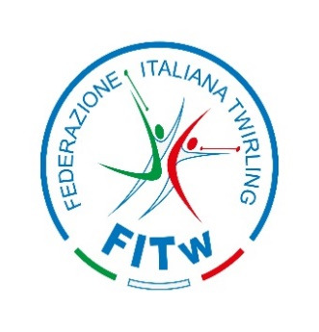

 |  |  | MODULO IGM001

 |  |  | STAGIONE 2025/2026

Società

MODULO RIASSUNTIVO VERSAMENTI COMPETIZIONI MAJORETTES

Campionato Nazionale

Individuali
€ 15.00 | x nr. | € -

Squadre
€ 30.00 | x nr. | € -

Propaganda

Individuale
€ 5.00 | x nr. | € -

Squadre ( duo-trio-team-squadra-show majo)
€ 10.00 | x nr. | € -

TOTALE |  | € -

